Allmänt
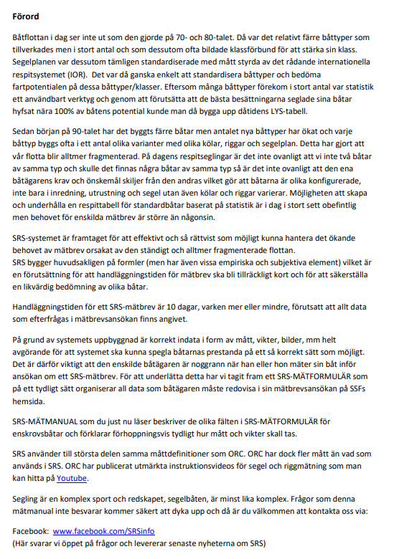
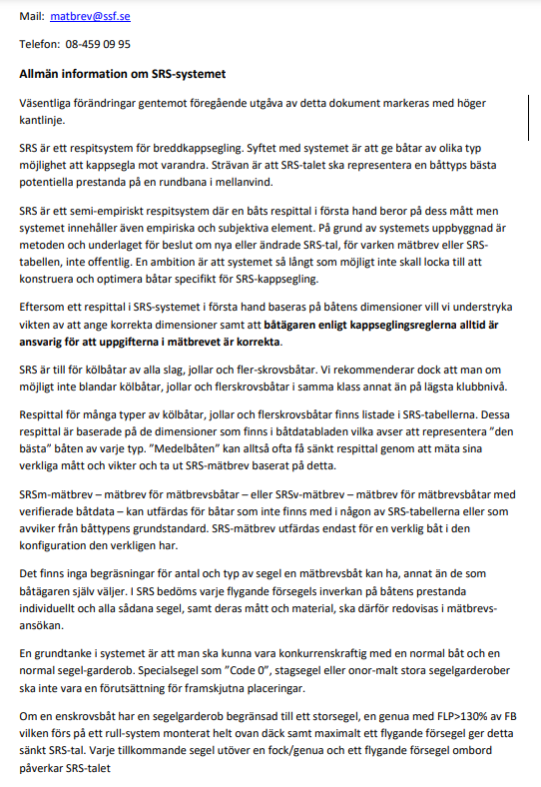
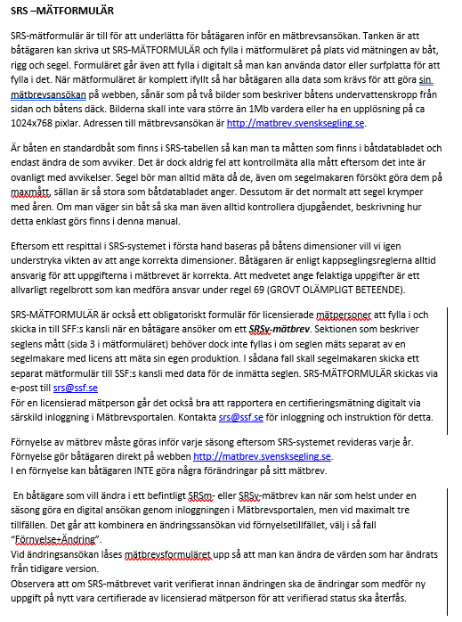

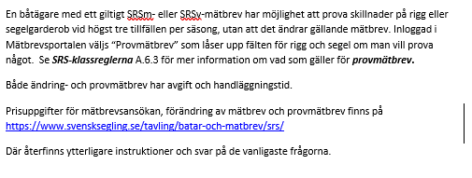

Mätperson
Manual för Mätperson

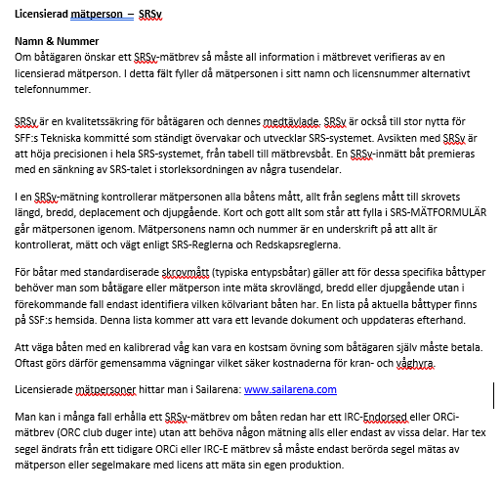

Ägare
Manual avsnitt Ägare
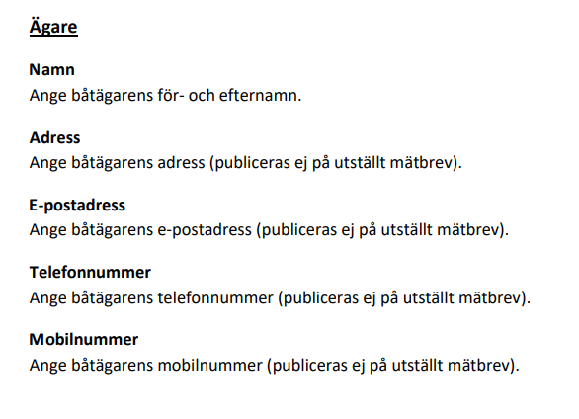

Skrov
Skrov
Längd (SkL)
Ange skrovets längd i meter med två decimalers noggrannhet. Skrovet skall mätas i enlighet med redskapsreglerna D.3.1. ”Avståndet i långskeppsled mellan skrovet/skrovens, aktersta och förligaste punkt exklusive beslag.”

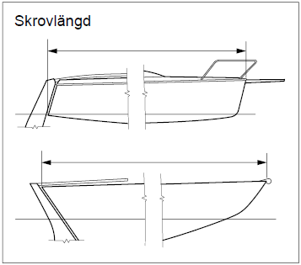
Enklast är att mäta båten på land. Justera vaggan så att båten står i våg, häng lod i fören och i aktern och mät mellan loden.
Bredd (B)
Ange skrovets bredd i meter med två decimalers noggrannhet. Skrovet skall mätas i enlighet med redskapsreglerna D.3.2. Bredden avser det största avståndet tvärskepps mellan styrbords och babords språnglinje. Relingslister, beslag och liknande tas normalt inte med i skrovets bredd. RSR D.1.2 beskriver språnglinjen.

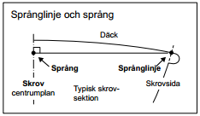
Justera vaggan så att båten står i våg, häng lod från skrovsidorna där dessa är som bredast, mät mellan loden. Man blir normalt tvungen att flytta loden några gånger för att verifiera at man verkligen har mätt på bredaste stället.

Djupgående (D)
Ange båtens djupgående i meter med två decimalers noggrannhet. Måttet skall tas från båtens djupaste punkt, normalt någonstans på köl/centerbord, lodrätt till vattenytan när båten har minst den utrustning som krävs vid vägning enligt SRS-klassreglerna, Appendix 2.
Ofta görs denna mätning i två steg där det ena är på land där man med båten i våg långskepps och tvärskepps mäter från kölens djupaste punkt upp till en markering (en bit tejp eller dylikt) strax ovanför vattenlinjen. Man blir ofta tvungen att lägga ett vattenpass av längre modell tvärs ut från kölens djupaste punkt ut till vattenlinjens bredd för att kunna mäta djupet lodrätt. Laser är ett annat användbart instrument för detta. Det andra steget är att mäta när båten är i vattnet från vattenytan till markeringen för att sedan subtrahera detta mått från det första måttet man tog.
Båtens djupgående står i direkt relation till båtens deplacement. Om du som båtägare inte kan styrka din båts djupgående och detta inte korrelerar med det angivna deplacementet, jämfört med andra båtar av samma typ, så förbehåller SSF rätten att ändra djupgåendeuppgifterna i mätbrevsansökan eller kräva att båtens djupgående mäts av en mätman.
Deplacement (DEPL)
Båtens minsta tillåtna vikt i ton med två decimalers noggrannhet i SRS-trim, dvs. med max den utrustning ombord som är tillåten enligt tabellen nedan. Gäller det en Klassbåt så är det klassreglerna för båttypen som gäller vid vägning. Båtar vägda innan 2020 får automatiskt omräknat deplacement för att matcha den nya utrustningsstandarden vid vägning. Båtar som har SRSv-mätbrev får behålla detta utan omvägning.
Följande utrustning får finnas ombord om den är obligatorisk vid kappsegling enligt båtdatabladet, SRS-mätbrevet eller SRSv-mätbrevet:
a) Eventuell invändig ballast (skall vara monterad eller limmad, se även Offshore Special Regulations).
c) Fast inredning, nedgångsluckor och durkar.
d) Motor (inom- eller utombordsmotor med tillhörande bränslesystem)
e) Mast bom, spinnakerbom och peke/bogspröt med tillhörande beslag samt löpande rigg, tex fall, kick, storskot, trimlinor för travare, häckstag etc.
g) roder, ratt, rorkullt, rorkultsförlängare, autopilot och andra styrmekanismer.
i) Fast installerade batterier, elektrisk utrustning och kompass(er).
j) Pulpit/pushpit, mantåg och mantågsstöttor.
k) Dynor, bord och dörrar.
l) Spis och värmare.

Saker som inte får vara ombord vid vägning:
a) Segel, kapell och sprayhood.
b) Lösa skot, block och vinschhandtag.
d) All flyttbar säkerhetsutrustning, inklusive brandsläckare och livflotte.
e) Sängkläder och handdukar.
f) Köksutrustning samt gasolflaskor.
g) proviant
h) Verktyg och reservdelar
i) Personlig utrustning, navigationsutrustning, sjökort, etc.
j) Ankare, ankarkättning, ankarlina, förtöjningsgods och fendrar
k) Tankar, utom hydraultankar, skall vara tomma (Om det inte är möjligt att tömma bränsletanken inför vägning så skall den vara full och volymen skall bestämmas och vikten av bränslet skall dras bort från båtens totala deplacement.
Skall utrustning anses som fast monterad skall den vara monterad och/eller limmad. Exempel på fast monterad utrustning kan t.ex. vara: värmare, kylskåp, varmvattenberedare, stereoanläggning och instrumentsystem.

Viss utrustning är populär att ta ur innan kappsegling som t.ex. salongsbord och dynor. Viktigt att tänka på här är att om båten är vägd med dynor och bord så ska samma dynor och bord vara ombord vid kappsegling.

En utombordsmotor som ingår i en mätbrevsbåts vikt skall, om inte annat anges i mätbrevet, föras på sitt fäste under kappsegling.
I mätbrevsansökan frågas det om deplacementsuppgiftens ursprung där vägning av mätman är den noggrannaste typen av vägning man kan göra vilket normalt återspeglas i respittalet. Det går dock även att ta denna information från andra källor som:
Båtdatablad eller klassregel.
Eget ORCi- eller IRC Endorsed-mätbrev.
Uppgift från konstruktör, katalog eller tillverkare.
Vägning av ägaren med kalibrerad våg.
Vägning av ägaren med våg inbyggd i kran.
För båtar där ingen viktsuppgift enligt ovan finns tillgänglig kan SSF på båtägarens begäran fastställa vikten.

Observera att man inte får ta en vikt från t.ex. tillverkare eller båtdatablad och sedan godtyckligt plussa på de saker man senare har skruvat i båten som t.ex. värmare, varmvattenberedare, brandsläckare, etc. Har man extrautrustat båten och vill att mätbrevet skall återspegla detta så skall båten vägas. Anledningen till detta är att det är omöjligt att få ett korrekt värde på båtens deplacement genom uppskattning. Ett exempel är X-332 från välkända X-Yachts, en vanligt förekommande båt på kappseglingsbanorna i dag. Granskar man variationen i deplacement på vägda båtar i flottan så är differensen drygt 600kg mellan lättaste och tyngsta båt. Det är häpnadsväckande och omöjligt att gissa sig till men likväl har det betydelse för båtens prestanda. Att väga sin båt är enda sättet att vara rättvis, mot sig själv och sina medtävlare.

Om du som båtägare inte kan styrka din båts deplacementuppgift och denna avviker från andra båtar av samma typ så förbehåller SSF rätten att ändra deplacementsuppgiften i mätbrevsansökan eller kräva att båten vägs av en mätman (som också verifierar djupgåendet).
Att väga sin båt är tyvärr varken billigt eller helt enkelt, vi rekommenderar därför att detta görs med en mätman närvarande så att det blir korrekt gjort från början. Ofta samordnar klubbar eller andra initiativtagare gemensamma vägningar på våren med mätman så att man på detta sätt får ned kostnaden för hyra av våg och kranbil. Håll utkik på SRS facebooksida: www.facebook.com/SRSinfo när våren närmar sig för tillfällen att väga din båt.
Skrovmaterial
Bocka för den typen av material som skrovet (inte däcket) i huvudsak består av.
Alu. = Aluminium.
Kallbakat trä = Ett sätt att bygga båt med hjälp av träribbor, fanér och glasfiberarmerad epoxi.
Klassisk träkonstuktion = Så som man byggde båtar innan plasten slog igenom i början på 70-talet.
Kol/Kevlar = Exotiska fibrer, starkare och stummare än glasfiber.
Sandwich GRP = Sandwichkonstruktion (lättare än solid) i någon form av glasfiberarmerad plast.
Solid GRP = Solid konstruktion i någon form av glasfiberarmerad plast.

Köl
Köl

Typ
Bocka för den typ av köl som båten har. Se exempel på költyper i figuren nedan.

Fenköl = Delat lateralplan, dvs separat kölfena och roder. Rör det sig om en jolle med centerbord välj fenköl.
Fenköl låg TP = Om kölfenan blir bredare med djupet sett förifrån/akterifrån, dvs om kölen har låg tyngdpunkt.
Fenköl med bulb = Om kölfenan har en bulb (vingkölar där vingarna håller ballast räknas också som bulbköl).
Fällköl = En fenköl som går att fälla bakåt för minskat djupgående. Hissbara kölar räknas inte hit utan anges som Fenköl eller Fenköl med bulb.
Långköl = Költyp där lateralplanet inte är delat, dvs där rodret sitter i direkt anslutning till kölens bakkant.
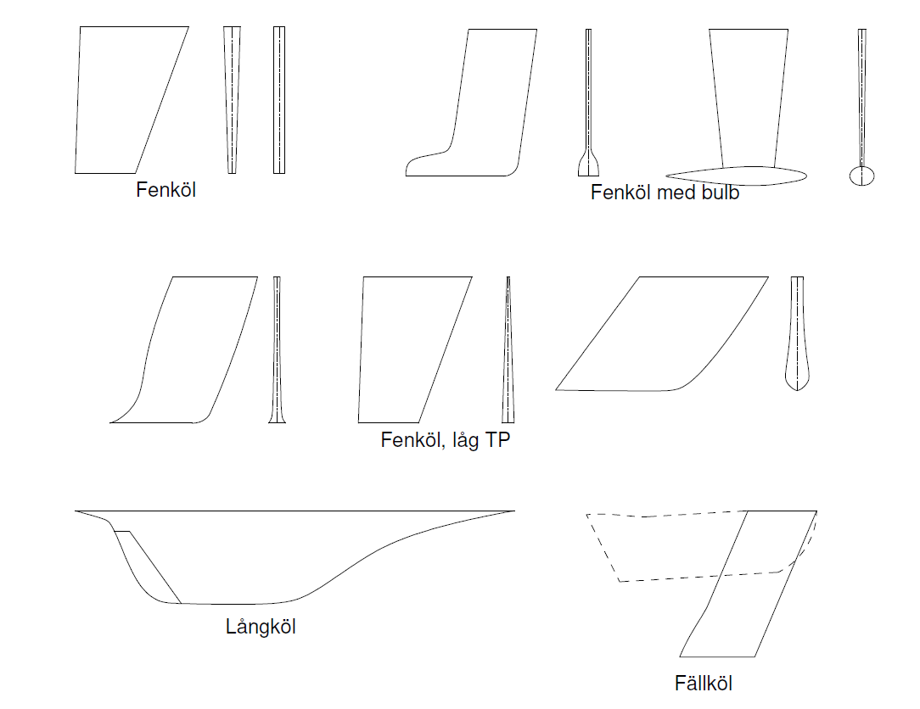
Bilderna ovan är exempel på olika költyper och skal ses som en hjälp i bedömningen
Kölmaterial
Om kölen består av både järn och bly, ange bly. Tex en kölfena i järn med bulb i bly.
För jollar med centerbord ange järn även om centerbordet är av plast, detta kompenseras i systemet av att kölvikten sedan är noll på en jolle.
Kölvikt
Ange konstruktörens eller tillverkarens angivna kölvikt i ton med två decimalers noggrannhet.
På båtar med hissbara kölar kan man ofta enkelt väga dessa och då anger man uppmätt värde, i ton med två decimalers noggrannhet.
Invändig ballast
Ange om båten har invändig ballast i kg.
Med invändig ballast menas vikter, ofta i anslutning till kölsvin, för att öka båtens deplacement och rätande moment. Ange var den invändiga ballasten är placerad i kommentarfältet.
Invändig ballast, skall vara monterad eller limmad, Redskapsreglerna C.7.1.(c) och (d), på plats. Se även Offshore Special Regulations.
Svängköl
Ange om kölen är ledad i tvärskeppsled för ökat rätande moment. Ange den maximala vinkeln i grader som kölen kan ha relativt skrovets lodlinje

Rigg
Rigg
Riggtyp
Bocka för den riggtyp som stämmer överens med din båttyp.
Har du en riggtyp som inte finns att välja, t.ex. en ketch, skriv i kommentarfältet information och mått på din mesanmast och dess segel (se segelsektionen för vilka mått som efterfrågas), bifoga gärna en riggritning som bild.

Definitionen för en mastheadrigg i SRS är om kaltoppen är mindre än 10 % av mastlängden, om masten står på däck eller är genomgående har ingen betydelse, förhållandet avser hela maströret.

Om spridarsvepningen är mindre än 5 grader så klassas det som raka spridare.
Mastmaterial
Bocka för det material som masten huvudsakligen består av.
Material i stående rigg
Bocka för det material som stående riggen i huvudsak består av.
Backstag och häckstag ingår ej i stående rigg. Se redskapsreglerna F1.7.
Antal par spridare
Bocka för det antal som stämmer överens med din rigg.
Backstag och/eller fiol på partialrigg
Bocka för om riggen är utrustad med backstag och/eller fiol.

Spinnakerfallshöjd (ISP)
Ange måttet mellan det högsta spinnakerfallet, dvs den maximala höjd där ett flygande segel hissas, och skrovets språnglinje tvärs masten. Ange måttet i meter med två decimaler.

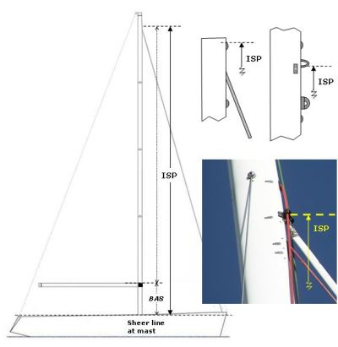

Förtriangelbas (FB)
Måttet skall om det förligaste förseglet är satt på ett permanent förstag tas i enlighet med redskapsreglerna F.6.1a*. Ange måttet i meter med två decimaler. På riggar där det förligaste förseglet inte är satt på ett permanent förstag är förseglets halsningspunkt främre mätpunkten för förtriangelbasen.

*Avståndet i långskeppsled mellan skärningspunkten av framkant av mastens rundhult, förlängd om så behövs och däcket, inklusive eventuell överbyggnad, och skärningspunkten mellan förstagets centrumlinje, förlängd om så behövs, och däcket eller bogsprötets rundhult, se bild nedan.
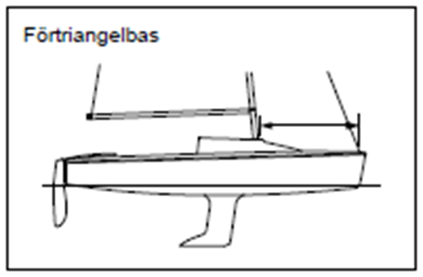

P
Ange måttet mellan mastens övre och nedre mätmärke, i meter med två decimaler.
Nedre mätmärkets överkant skall sitta i linje med överkant bom.
Se Redskapsreglerna F.2.2, B.1.1, B.1.2 samt SRS-klassreglerna F.1.2 för vad som gäller för mätmärken. Ange måttet i meter med två decimaler.

E
Ange måttet mellan mastens akterkant och det yttre mätmärket på bommen, i meter med två decimaler. Se redskapsreglerna F.3.3a, B.1.3, H4.2 samt SRS-klassreglerna F.1.2 för vad som gäller för mätmärken. Hänsyn ska inte tas till beslag, lokal kurvatur och lokala utskärningar. Speciellt är skenor för segeltravare och varje struktur för sådana skenor att betrakta som beslag. Ange måttet i meter med två decimaler.

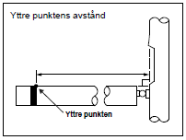
Spinnakerbomslängd (SPL)
Ange avståndet mellan spinnakerbommens ändar, i meter med två decimaler.
Har du ingen spinnakerbom sätt ”0” som värde.
längden på en eventuell spirbom till Genua/Fock är fri i SRS och anges därför inte.

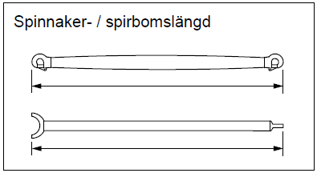

Bogsprötslängd (BL)
Även om man inte har ett bogspröt eller ett peke så kan ett flygande segel ofta halsas en bit framför förstaget på fören på båten. Måttet som efterfrågas skall alltså tas från förstaget (där det skär däcket), till den yttersta punkten där ett flygande segel halsas. Ange måttet i meter med två decimaler.

Svängbart bogspröt
Avser artikulerande bogspröt som alltså kan roteras ut i lovart. Bocka för detta alternativ om det stämmer överens med din båt.

Segel
Segel
Både storlek och geometri på seglen påverkar respittalet och därför är det viktigt att måtten i mätbrevsansökan stämmer. För att kunna ange korrekta mått så är det helt avgörande att seglen mäts på rätt sätt och för att kunna göra det krävs en del grundläggande kunskaper:
Till att börja med är det bra att läsa igenom Redskapsreglerna H.5.1, H.5.2 och H.5.3:
H.5.1 Vid mätning ska seglet:
a) vara torrt,
...
• mellan skothornspunkten och intilliggande lattficka
• mellan halshornspunkten och intilliggande lattficka
• vid en fästanordning
ska seglet planas ut i området vid segelliket, akterlikshåligheten ska överbryggas
med en rät linje och det kortaste avståndet från mätpunkten till den räta linjen ska
mätas. Avståndet ska adderas till det mått som tas.
H.5.3 Exkludera fästanordningar
Fästanordningar vid ett segellik, andra än likrep och fåll, ska exkluderas vid mätning.
Nästa steg är att gå in på de viktigaste definitionerna. I Redskapsreglerna G.2 finns de olika definitionerna som är bra att känna till. Vi börjar med segellik och horn:

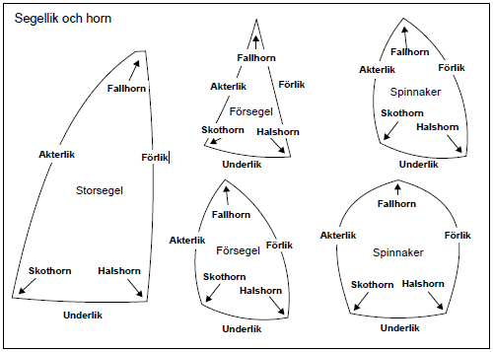
Mätpunkter är ett annat begrepp som vi måsta känna till vad det är och hur man definierar dem.
Vi börjar med hornpunkter.

För att få fram en hornpunkt måste man ganska ofta förlänga liken i enlighet med bilderna nedan som visar exempel på olika hornpunkter, saxat från Redskapsreglerna G.4.1, G.4.2 och G.4.3
Exempel på skothornspunkter:

Exempel på fallhornspunkter:

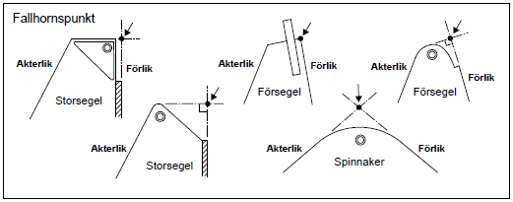
Exempel på halshornspunkter:

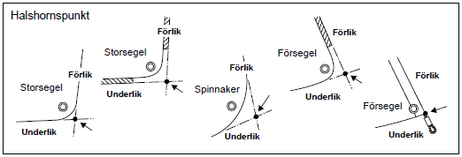
Sedan måste man kunna definiera de olika akterlikspunkterna då dessa är avgörande för att kunna mäta de olika halvbreddsmåtten som efterfrågas. Se Redskapsreglerna G.5 för mer information.
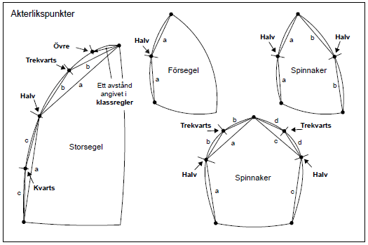
Akterlikspunkterna får man fram genom att lägga ut seglet och sedan vika det enligt nedan:

Halvpunkten fås fram genom att föra fallhornspunkten till skothornspunkten och sträcka de båda akterlikshalvorna lika mycket. Halvpunkten är skärningspunkten mellan vecket och
akterliket. Se bilder nedan:

Trekvartspunkten fås på samma sätt genom att föra fallhornspunkten till halvpunkten. Punkten är i skärningspunkten vecket och akterlik.

7/8-delspunkten (kallad övre punkten på figuren med akterliktspunkter) fås på samma sätt genom att föra fallhornspunkten till trekvartspunkten. Punkten är i skärningspunkten vecket och akterlik. På storsegel med mycket stor fathead kan 7/8-delspunkten hamna på toppen mellan fallhornspunkten och aktre fallhornspunkten. 7/8-bredden skall då tas till aktre fallhornspunkten.

Nu när vi har vi definierat alla mätpunkter kan vi ta alla efterfrågade breddmått.

Halvbreddsmått fås genom att mäta från respektive akterlikspunkt, kortaste vägen tvärs över seglet, till förliket i enlighet med Redskapsreglerna G.7.5, G.7.6 och G.7.7.

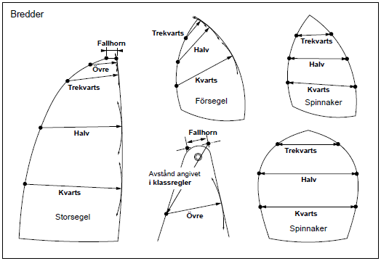

Förliksperpendikeln (HLP) på försegel fås genom att mäta från skothornspunkten, kortaste vägen, till förliket i enlighet med Redskapsreglerna G.7.11.

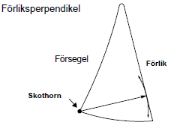

Efterfrågade liklängder på försegel (HLU) och flygande segel (SLU och SLE) fås genom att mäta från fallhornspunkten till halshornspunkten respektive skothornspunkten i enlighet med Redskapsreglerna G.7.2 och G.7.3.

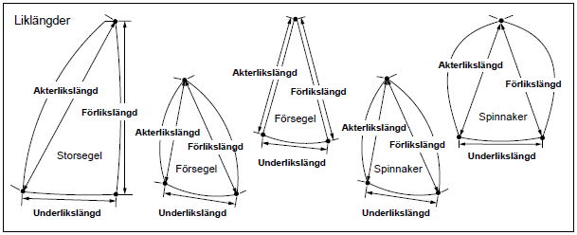

Storsegel
Utöver ett storsegel får storm- och hårdvindssegel i enlighet med ISAF Offshore Special Regulations 4.26 användas.

Halvbredd (MHW)
Ange storseglets halvbredd i meter med två decimaler.

Trekvartsbredd (MTW)
Ange storseglets trekvartsbredd i meter med två decimaler.
...

